Информация
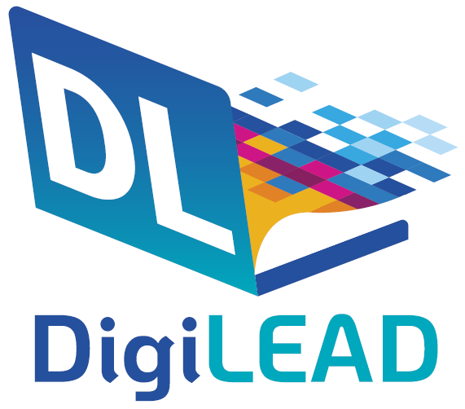
SWOT анализ за училищна цифрова стратегия

Създаване на SWOT анализ за вашата училищна цифрова стратегия ... започнете със силните страни, след това със слабите страни и т.н...

Авторско право 2023 Проект DigiLead ERASMUS+

